Lotto I
COMUNE DI RUVO DI PUGLIA
Città metropolitana di BARI
70037 – Piazza Matteotti, 31
Area Direzione Generale e Staff
Coordinamento Gestioni Associate e Appalti
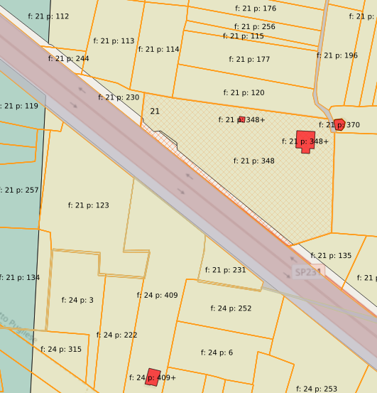
 |  | SCHEDA numero |  |  | 1
 |  | dati catastali
 |  | FOGLIO | PARTICELLA | SUB | CATEGORIA
 |  | 21 | 231
 |  | dati generali
 |  | INDIRIZZO | N. CIV. | PIANO | SUPERFICIE (mq)
 |  | C. DA MACCHITE | SN |  | 604.00
 |  | IMMOBILE DICHIARATO DI INTERESSE CULTURALE (D.Lgs. 42/04) |  | atto di riferimento
 |  | si | no
 |  |  | x
 |  | note

descrizione
Trattasi di fondo rustico non coltivato. Le colture in atto che risultano a Catasto sono: seminativo e vigneto. Il suolo prospetta sulla S.P. 231 ma non detiene un accesso diretto carrabile da detta arteria stradale.

allegati |  |  | planimetria catastale | visura catastale | doc. fotografica
 |  |  | si | si | si

PREZZO A BASE D'ASTA | € 11,122.68

Il sottoscritto/a
nato/a a
prov.
il
residente in
prov.
via/piazza
domiciliato in
prov.
via/piazza
in possesso della piena capacità di agire, per se o in qualità di
della
con sede legale in
prov.
via/piazza
C.F./P.IVA
OFFRE il prezzo di Euro
in cifre | in lettere

accettando senza eccezioni o riserve tutte le condizioni, gli effetti e le conseguenze stabilite dall'Avviso d vendita
DICHIARA
- di aver preso visione delle condizioni generali riportate nel sopracitato bando;
- di prendere atto che la cauzione provvisoria è pari a |  | € 222.45 | (2% dell'importo a base di gara)
Luogo e data |  |  | il richiedente

